Sheet1
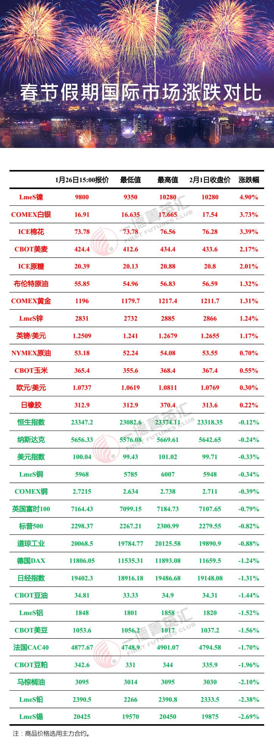
 |  |  |  |  |  |  |  | 2018年清明假期国际市场涨跌统计
 |  | 4.8 15:00价格 | 4.4 15:00价格 | 涨跌 | 涨跌幅 |  |  | 标的 | 4.8 15:00价格 | 4.4 15:00价格 | 涨跌 | 涨跌幅
USDX.FX | 美元指数 | 93.8 | 90.21 | 3.590 | 4.0% | 9 | 1 | 日橡胶09 | 207.40 | 178.60 | 28.80 | 16.13%
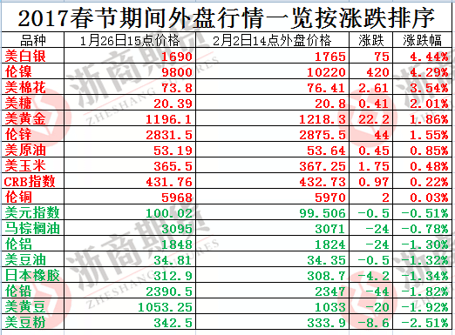
EURUSD.FX | 欧元兑美元 | 1.1733 | 1.2259 | -0.053 | -4.3% | 19 | 2 | 原糖05 | 14.0 | 12.4 | 1.59 | 12.83%
USDJPY.FX | 美元兑日元 | 112.65 | 106.51 | 6.140 | 5.8% | 7 | 3 | 马棕油06 | 2,731.0 | 2,440.0 | 291.00 | 11.93%
USDCNH.FX | 离岸人民币 | 6.6512 | 6.2900 | 0.361 | 5.7% | 8 | 4 | 德DAX | 12,955.9 | 11,975.3 | 980.68 | 8.19%
AUDUSD.FX | 澳元兑美元 | 0.7774 | 0.7693 | 0.008 | 1.1% | 13 | 5 | LME电铝 | 2,146.50 | 1,991.50 | 155.00 | 7.78%
SPX.GI | 标普500 | 2549.33 | 2614.45 | -65.120 | -2.5% | 16 | 6 | 富时100 | 7,522.87 | 7,027.13 | 495.74 | 7.05%
DJI.GI | 道指 | 22773.67 | 24033.36 | -1259.690 | -5.2% | 22 | 7 | 美元兑日元 | 112.65 | 106.51 | 6.14 | 5.76%
IXIC.GI | 纳指 | 6590.18 | 6941.28 | -351.100 | -5.1% | 21 | 8 | 离岸人民币 | 6.65 | 6.29 | 0.36 | 5.74%
GDAXI.GI | 德DAX | 12955.94 | 11975.26 | 980.680 | 8.2% | 4 | 9 | 美元指数 | 9380.00% | 9021.00% | 359.00% | 3.98%
FTSE.GI | 富时100 | 7522.87 | 7027.13 | 495.740 | 7.1% | 6 | 10 | 美豆油05 | 33.2 | 32.3 | 0.87 | 2.69%
N225.GI | 日经225 | 20690.71 | 21319.55 | -628.840 | -2.9% | 17 | 11 | 伦敦现货银 | 16.79 | 16.42 | 0.37 | 2.25%
HIS.HI | 恒指 | 28458.04 | 29686.76 | -1228.720 | -4.1% | 18 | 12 | 美10年期国债收益率（未更新4.4) | 0 | 0 | 0.00 | 1.72%
浙商期货研究中心
富远 | CRB指数 | 180.95 | 193.21 | -12.260 | -6.3% | 24 | 13 | 澳元兑美元 | 0.8 | 0.8 | 0.01 | 1.05%
GC.CMX | 伦敦现货金 | 1274.91 | 1339.8 | -64.890 | -4.8% | 20 | 14 | LME电锌 | 3,244.50 | 3,260.90 | -16.40 | -0.50%
SI.CMX | 伦敦现货银 | 16.79 | 16.42 | 0.370 | 2.3% | 11 | 15 | LME电铜 | 6,654 | 6,764 | -110.00 | -1.63%
WH | 美原油05 | 49.84 | 63.25 | -13.410 | -21.2% | 29 | 16 | 标普500 | 2,549.33 | 2,614.45 | -65.12 | -2.49%
SH17E.CBT | 美豆05 | 983.5 | 1039.5 | -56.000 | -5.4% | 23 | 17 | 日经225 | 20,690.71 | 21,319.55 | -628.84 | -2.95%
SMH17E.CBT | 美豆粕05 | 321.6 | 380.5 | -58.900 | -15.5% | 26 | 18 | 恒指 | 28,458.04 | 29,686.76 | -1228.72 | -4.14%
BOH17E.CBT | 美豆油05 | 33.19 | 32.32 | 0.870 | 2.7% | 10 | 19 | 欧元兑美元 | 1.17 | 1.23 | -0.05 | -4.29%
CH17E.CBT | 美玉米05 | 349.7 | 388.2 | -38.500 | -9.9% | 25 | 20 | 伦敦现货金 | 1,274.9100 | 1,339.8000 | -64.890 | -4.84%
WH 马来西亚 | 马棕油06 | 2731 | 2440 | 291.000 | 11.9% | 3 | 21 | 纳指 | 6,590.18 | 6,941.28 | -351.10 | -5.06%
SBH17E.NYB | 原糖05 | 13.98 | 12.39 | 1.590 | 12.8% | 2 | 22 | 道指 | 22,773.67 | 24,033.36 | -1259.69 | -5.24%
CTH17E.NYB | 美棉05 | 68.58 | 82.13 | -13.550 | -16.5% | 27 | 23 | 美豆05 | 983.5 | 1,039.5 | -56.00 | -5.39%
CA03ME.LME | LME电铜 | 6654 | 6764 | -110.000 | -1.6% | 15 | 24 | CRB指数 | 180.9500 | 193.2100 | -12.26 | -6.35%
NI03ME.LME | LME电镍 | 10575 | 13435 | -2860.000 | -21.3% | 30 | 25 | 美玉米05 | 349.70 | 388.20 | -38.50 | -9.92%
AH03ME.LME | LME电铝 | 2146.5 | 1991.5 | 155.000 | 7.8% | 5 | 26 | 美豆粕05 | 321.6000 | 380.5000 | -58.90 | -15.48%
ZS03ME.LME | LME电锌 | 3244.5 | 3260.9 | -16.400 | -0.5% | 14 | 27 | 美棉05 | 68.58 | 82.13 | -13.55 | -16.50%
WH 日橡胶指数 | 日橡胶09 | 207.4 | 178.6 | 28.800 | 16.1% | 1 | 28 | 布油01 | 55.42 | 67.86 | -12.44 | -18.33%
FCHI.GI | 美10年期国债收益率（未更新4.4) | 2.37% | 2.33% | 0.000 | 1.7% | 12 | 29 | 美原油05 | 49.84 | 63.25 | -13.41 | -21.20%
B.IPE | 布油01 | 55.42 | 67.86 | -12.440 | -18.3% | 28 | 30 | LME电镍 | 10,575.00 | 13,435.00 | -2860.00 | -21.29%

